상품제안서
타이틀리스트 PRO V1x 6구 높이조절티+볼마커세트 | 상품코드: S46281

 |  |  |  |  |  |  | 02-713-8555 | www.synergygift.co.kr
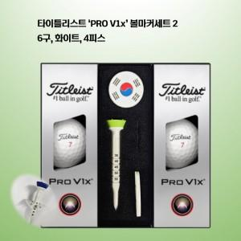

【상세/제작정보】

【인쇄/포장옵션】 | [볼] 볼 컬러인쇄, [볼마커] 풀칼라 / 포장지포장

【공급단가】 | 수량 | 20~ | 50~ | 100~ | 300~ | 500~
*VAT별도 | 단가 | 46,990원 | 46,250원 | 45,510원 | 44,400원 | 42,550원

【상품 URL】 | https://www.synergygift.co.kr:443/src/goods_detail.php?gdno=46281

